Estadísticas
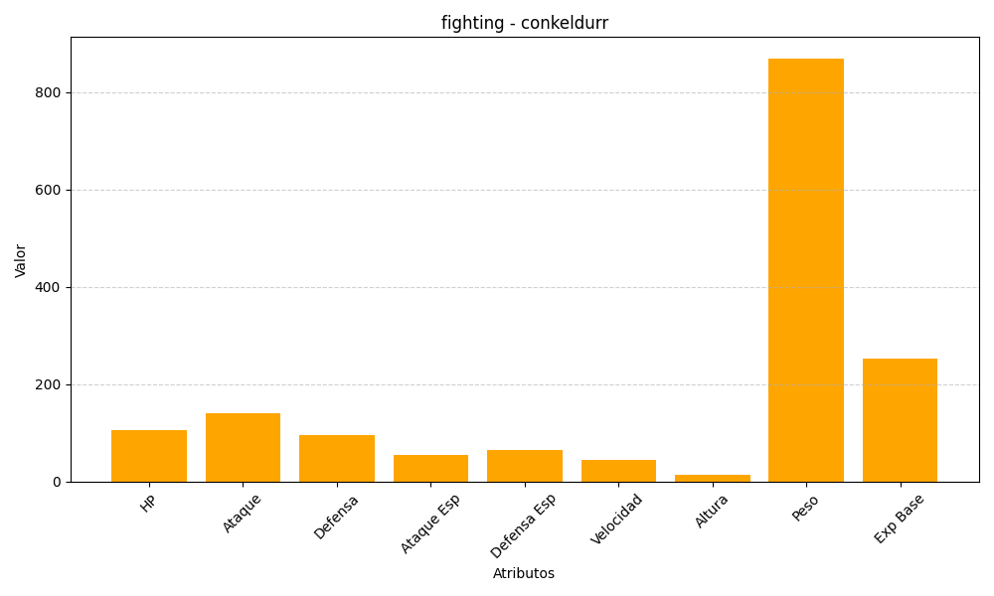
ID | Nombre | Tipo | HP | Ataque | Defensa | Ataque Especial | Defensa Especial | Velocidad | Altura | Peso | Experiencia Base
534 | conkeldurr | fighting | 105 | 140 | 95 | 55 | 65 | 45 | 14 | 870 | 253

